Portada
cifras

jóvenes

Paro Registrado
Avance resultados Jóvenes 16-24 años
abril 2026 | OBSERVATORIO DE LA JUVENTUD EN ESPAÑA estadística-injuve

Pag1
abril 2026

PARO REGISTRADO POR SEXO Y EDADES

 | abril |  | Variación Mensual |  |  | Variación Anual
 | 2026 |  | marzo 2026 |  |  | abril 2025
 | Dato | Absoluta | Relativa | Dato | Absoluta | Relativa | Dato
MENORES DE 25 AÑOS
Varones | 90,637 | -8,953 | -8.99 | 99,590 | -3,347 | -3.56 | 93,984
Mujeres | 79,056 | -10,331 | -11.56 | 89,387 | -4,389 | -5.26 | 83,445

Ambos sexos | 169,693 | -19,284 | -10.20 | 188,977 | -7,736 | -4.36 | 177,429
DE 25 y MÁS AÑOS
Varones | 841,981 | -19,569 | -2.27 | 861,550 | -61,266 | -6.78 | 903,247
Mujeres | 1,345,370 | -23,815 | -1.74 | 1,369,185 | -86,672 | -6.05 | 1,432,042

Ambos sexos | 2,187,351 | -43,384 | -1.94 | 2,230,735 | -147,938 | -6.33 | 2,335,289
TOTALES
Varones | 932,618 | -28,522 | -2.97 | 961,140 | -64,613 | -6.48 | 997,231
Mujeres | 1,424,426 | -34,146 | -2.34 | 1,458,572 | -91,061 | -6.01 | 1,515,487

Ambos sexos | 2,357,044 | -62,668 | -2.59 | 2,419,712 | -155,674 | -6.20 | 2,512,718
Fuente: Elaboración propia a partir de datos del Servicio Público de Empleo Estatal,
DEMANDANTES DE EMPLEO, PARO, CONTRATOS Y PRESTACIONES POR DESEMPLEO

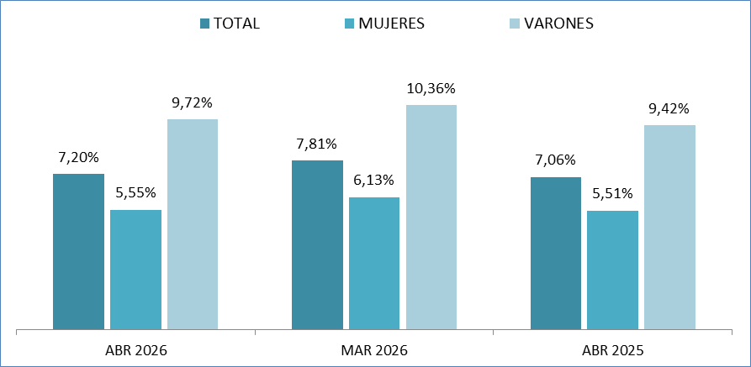
MENORES DE 25 AÑOS EN EL PARO REGISTRADO
Para cada caso porcentajes sobre el total de Paro Registrado

Fuente: Elaboración propia a partir de datos del Servicio Público de Empleo Estatal,
DEMANDANTES DE EMPLEO, PARO, CONTRATOS Y PRESTACIONES POR DESEMPLEO

Pag2
abril 2026

PARO REGISTRADO (EXTRANJEROS) POR SEXO Y EDADES

 |  |  |  | VARIACIONES |  |  |  |  | abril 2026
 | abril |  | Variación Mensual |  |  | Variación Anual |  |  | Zona | Origen
 | 2026 |  | marzo 2026 |  |  | abril 2025 |  |  | País Co- | País Extra-
 | Dato | Absoluta | Relativa | Dato | Absoluta | Relativa | Dato |  | munitario | comunita
MENORES DE 25 AÑOS
Varones | 13,139 | -730 | -5.26 | 13,869 | +851 | +6.93 | 12,288 | 0 | 2,389 | 10,750
Mujeres | 10,921 | -789 | -6.74 | 11,710 | +707 | +6.92 | 10,214 | 0 | 2,362 | 8,559

Ambos sexos | 24,060 | -1,519 | -5.94 | 25,579 | +1,558 | +6.92 | 22,502 | 0 | 4,751 | 19,309
DE 25 Y MÁS AÑOS
Varones | 114,750 | -2,697 | -2.30 | 117,447 | -5,987 | -4.96 | 120,737 | 0 | 37,596 | 77,154
Mujeres | 202,741 | -2,400 | -1.17 | 205,141 | -6,717 | -3.21 | 209,458 | 0 | 56,269 | 146,472

Ambos sexos | 317,491 | -5,097 | -1.58 | 322,588 | -12,704 | -3.85 | 330,195 | 0 | 93,865 | 223,626
TOTALES
Varones | 127,889 | -3,427 | -2.61 | 131,316 | -5,136 | -3.86 | 133,025 | 0 | 39,985 | 87,904
Mujeres | 213,662 | -3,189 | -1.47 | 216,851 | -6,010 | -2.74 | 219,672 | 0 | 58,631 | 155,031

Ambos sexos | 341,551 | -6,616 | -1.90 | 348,167 | -11,146 | -3.16 | 352,697 | 0 | 98,616 | 242,935
Fuente: Elaboración propia a partir de datos del Servicio Público de Empleo Estatal,
DEMANDANTES DE EMPLEO, PARO, CONTRATOS Y PRESTACIONES POR DESEMPLEO

MENORES DE 25 AÑOS EXTRANJEROS EN EL PARO REGISTRADO EXTRANJEROS
Para cada caso porcentajes sobre el total de Paro Registrado Extranjeros

Fuente: Elaboración propia a partir de datos del Servicio Público de Empleo Estatal,
DEMANDANTES DE EMPLEO, PARO, CONTRATOS Y PRESTACIONES POR DESEMPLEO

MENORES DE 25 AÑOS EXTRANJEROS EN EL PARO REGISTRADO JOVEN
Para cada caso porcentajes sobre el total de Paro Registrado Joven
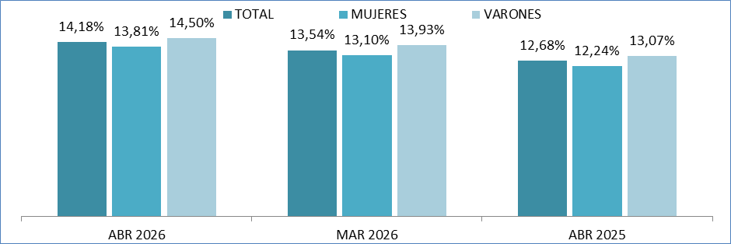

Fuente: Elaboración propia a partir de datos del Servicio Público de Empleo Estatal,
DEMANDANTES DE EMPLEO, PARO, CONTRATOS Y PRESTACIONES POR DESEMPLEO

Pag5
abril 2026

Menores de 25 años
EVOLUCIÓN MENSUAL DEL PARO REGISTRADO
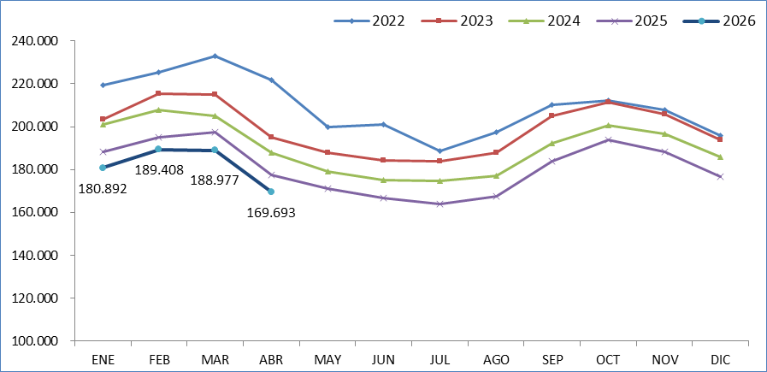

Fuente: Elaboración propia a partir de datos del Servicio Público de Empleo Estatal,
DEMANDANTES DE EMPLEO, PARO, CONTRATOS Y PRESTACIONES POR DESEMPLEO

EVOLUCIÓN VARIACIÓN RELATIVA ANUAL DEL PARO REGISTRADO
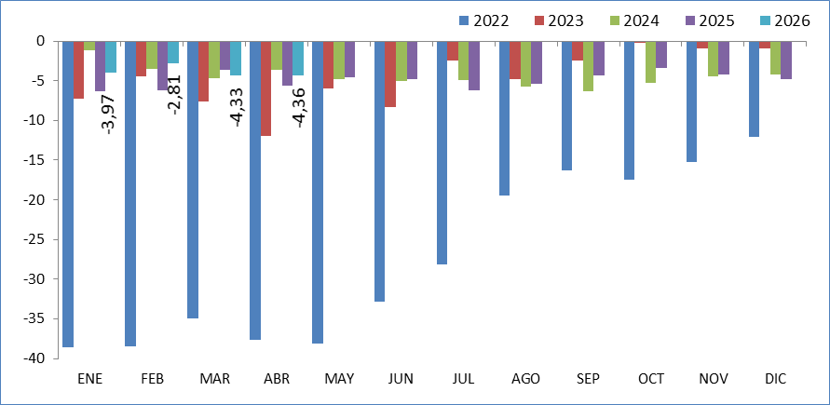

Fuente: Elaboración propia a partir de datos del Servicio Público de Empleo Estatal,
DEMANDANTES DE EMPLEO, PARO, CONTRATOS Y PRESTACIONES POR DESEMPLEO

Pag6
abril 2026

Total 16 y más años
EVOLUCIÓN MENSUAL DEL PARO REGISTRADO
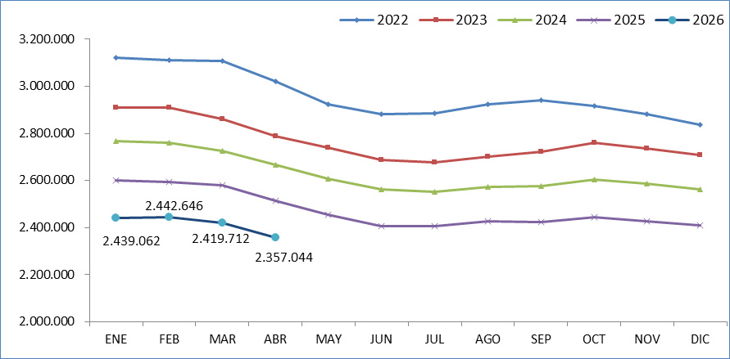

Fuente: Elaboración propia a partir de datos del Servicio Público de Empleo Estatal,
DEMANDANTES DE EMPLEO, PARO, CONTRATOS Y PRESTACIONES POR DESEMPLEO

EVOLUCIÓN VARIACIÓN RELATIVA ANUAL DEL PARO REGISTRADO
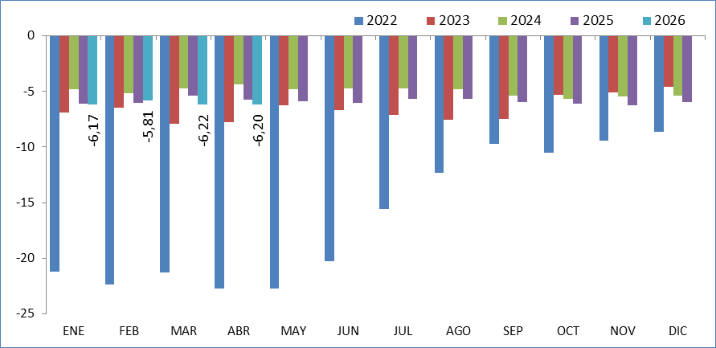

Fuente: Elaboración propia a partir de datos del Servicio Público de Empleo Estatal,
DEMANDANTES DE EMPLEO, PARO, CONTRATOS Y PRESTACIONES POR DESEMPLEO

